关系图
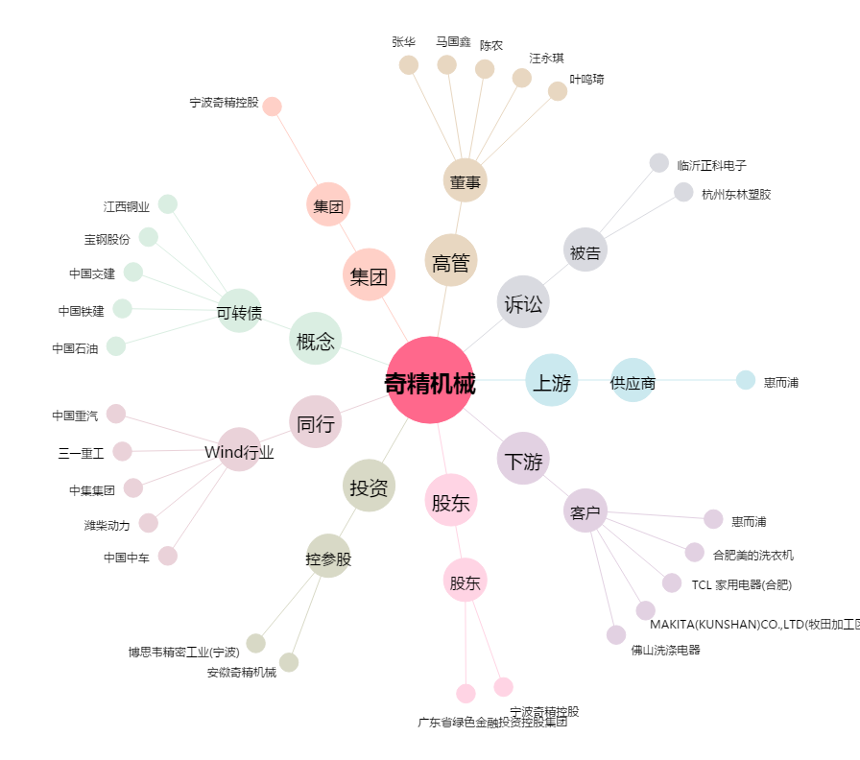
奇精机械[603677.SH] - 关系概览图

